Tablero
INCORPORAR UN CÓDIGO QR QUE REMITA AL SITIO DE INFORMACIÓN PÚBLICA DE LA INSTITUCIÓN
TÚ GOBIERNO EN NÚMEROS
ACTUALIZADO AL 30 DE JUNIO DEL 2025
GOBERNACIÓN DEPARTAMENTAL DE TOTONICAPÁN
 |  |  |  |  |  |  |  |  |  | Información Pública

AUTORIDADES |  |  | GESTIÓN DE PRESUPUESTO |  | EJECUCIÓN PRESUPUESTARIA POR GRUPOS DE GASTO |  | EJECUCIÓN PRESUPUESTARIA POR CLASIFICACIÓN GEOGRÁFICA |  | SERVICIOS PERSONALES, TÉCNICOS Y PROFESIONALES
Cargo | Nombres y apellidos |  | Presupuesto vigente 2025 | Q3,213,258.00 | 0 | Q904,733.13 | VI SUROCCIDENTE | Q1,145,492.43 | Presupuesto para pago de salarios y honorarios | Q2,242,820.00
 |  |  |  |  | 100 | Q173,523.49 | Región (x): _____________________ | Q.000,000,000.00
Cargo | Nombres y apellidos |  | Presupuesto ejecutado | Q1,145,492.43 | 200 | Q34,891.32 | Región (x): _____________________ | Q.000,000,000.00 | Presupuesto ejecutado en pago de salarios y honorarios | Q994,733.13
 |  |  |  |  | 300 | Q32,344.49 | Región (x): _____________________ | Q.000,000,000.00
 |  |  |  |  | Grupo (x): _______________ | Q.000,000,000.00 | Multiregional: ____________________ | Q.000,000,000.00
Cargo | Nombres y apellidos |  | Porcentaje de ejecución | 35.65% |  |  | 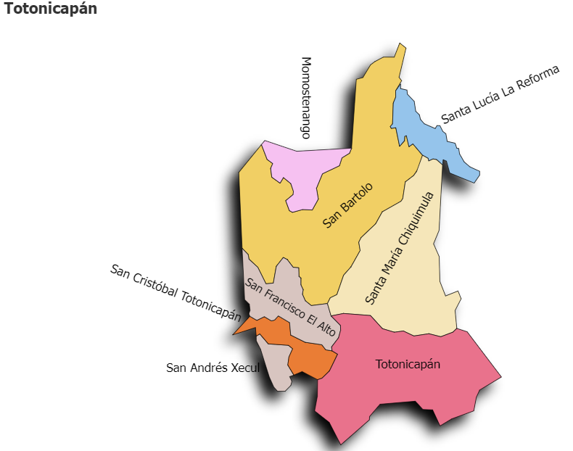 |  | Porcentaje de ejecución en el pago de salarios y honorarios | 44.4%
 |  |  |  |  | EJECUCIÓN POR FINALIDADES
 | Q3,213,258.00
 | Q1,145,492.43
Cargo | Nombres y apellidos |  |  |  | Finalidad A | Q.000,000,000.00
 |  |  |  |  |  |  |  |  | Personal permanente 011 | 18
Cargo | Nombres y apellidos |  |  |  | Finalidad B | Q.000,000,000.00 |  |  | Personal temporal 021 Personal temporal 022 Jornales 031 | 000 personas 000 personas 000 personas
Cargo | Nombres y apellidos |  |  |  | Finalidad C | Q.000,000,000.00 |  |  | Servicios técnicos o profesionales 029 | 4
 |  |  |  |  |  |  |  |  | Servicios técnicos o profesionales subgrupo 18 | 3

 |  | Descripción del programa |  | Presupuesto vigente | Presupuesto ejecutado | Procentaje de ejecución | PRINCIPALES AVANCES O LOGROS AL ___30_______ DE ___junio________ DE 2025
PROGRAMAS PRESUPUESTA-RIOS | PROGRAMA 15 | SERVICIOS DE GOBIERNO DEPARTAMENTAL Y REGISTRO DE PERSONAS JURIDICAS |  | Q3,213,258.00 | Q1,145,492.43 | 35.7 | 1) Inauguración del Comedor Social en los Municipios de Santa Lucía la Reforma y Totonicapán; para apoyar a la población vulnerable de la pobreza y pobreza extrema.
 | PROGRAMA 2 |  |  |  |  |  | 2) Firma de convenios de proyectos para los municiopios de San Bartolo Aguas Caliente, San Andrés Xecul, San Francisco el Alto, San Cristóbal, Totonicapán y Momostenango, para el desarrollo de las comunidades y el Municipio.
 | PROGRAMA 3 |  |  |  |  |  | 3) Reunión con: Ministro de Comunicaciones, Vivienda e Infraestructura -MICIVI-; Dirección General de Caminos, y Fondo Social de Solidaridad para tratar temas relaionado al mantenimiento de la red vial y presentación de proyectos interdepartamentales y municipales.
 | PROGRAMA 4 |  |  |  |  |  | 4) Reunión de la Mesa Interinstitucional de Resolución de Conflicto para cierre de casos encaminados
 | PROGRAMA 5 |  |  |  |  |  | 5) Reunión de la Coordinadora Departamental de Reducción de Desastres -CODRED- para la declaración de alerta amarilla por época de lluvia y brindar información a la población para que tomen las devidas precauciones en zona de riesgo.
 |  |  |  |  |  |  | 6. Seguimieno al fortalecimiento a las comisiones -CODESAN-, -CONDEDER-, -CODEVET/PLANEA-; -CODRED-, - REPRONATO;- -CODESER-, Comisión de Fomento Económico y -CODEPETI-; para atender necesidades de la población
 |  |  |  |  |  |  | 7). Sexta reunión Ordinaria del Consejo Departamental de Desarrollo Urbano y Rural del Departamento de Totonicapán.

